Sheet1
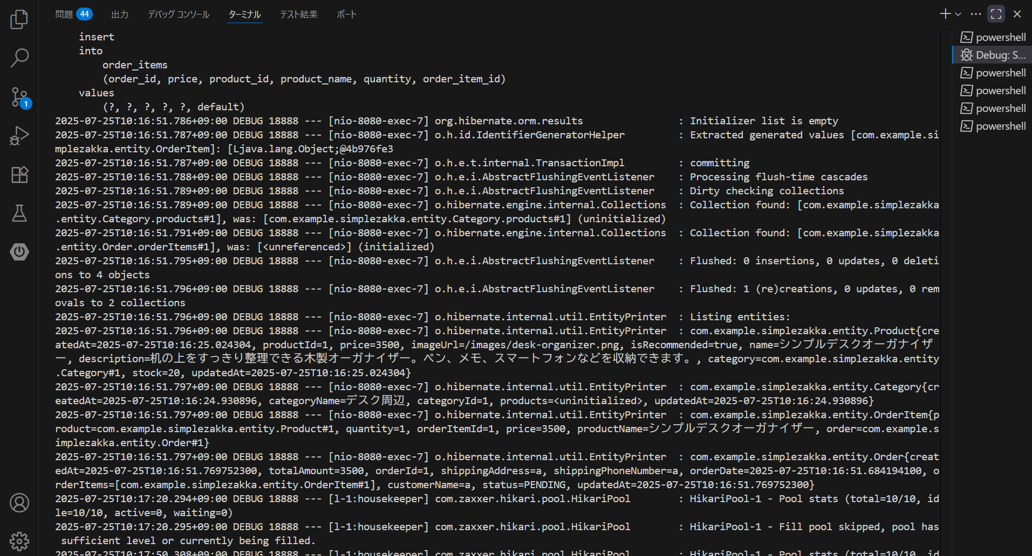

下部にあるcreatedAtが2025-07-25T10:16:51.769752300の段で注文処理が行われている
OrderID＝１となっていることが分かる
エラーは発生していないためログは存在しない

